Тест-план
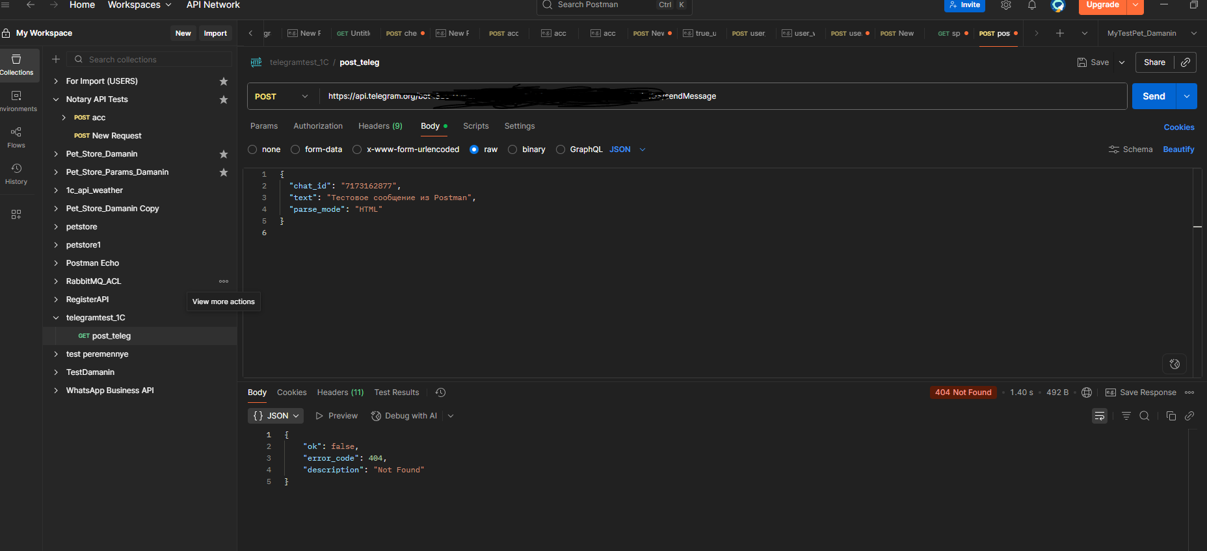
Введение:
В данном проекте проведено комплексное тестирование собственной разработки — интеграции 1С:Предприятие 8.3 с Telegram-ботом. Среда тестирования была настроена и реализована мной лично.

Подход к тестированию включал несколько уровней:
1. BDD (Behavior Driven Development) — сценарии на языке Gherkin.
2. Классическое тестирование — тест-план, чек-листы и функциональные кейсы.
3. Интеграционное тестирование — проверка взаимодействия 1С и Telegram API.
4. E2E (end-to-end) тестирование — сквозной сценарий от документа ПН до уведомления.
5. Баг-репорты и выводы — фиксация дефектов и рекомендации.

BDD (Gherkin) — набор сценариев
Элемент | Содержимое
Feature | Сквозной сценарий 1С ↔ Telegram
Scenario | ПН → Отчёт → Telegram (текст)
Given | создан документ Приходная накладная: товар "ТестТовар", количество 5, цена 1000
And | документ проведён пользователем
When | формируется отчёт по складу за сегодня
Then | отчёт содержит строку: ТестТовар, количество 5, сумма 5000
And | отправляется уведомление в Telegram (номер документа и склад)
And | в чате Telegram отображается это сообщение
Scenario | ПН → Отчёт → Telegram (файл HTML)
Given | сформирован HTML-отчёт по проведённой приходной накладной
When | отправляется файл отчёта в Telegram
Then | в чате появляется вложение "nakladnaya.html"
And | содержимое файла соответствует данным отчёта

Тест-план
Раздел | Описание
Цель | Проверить сквозной сценарий: Приходная накладная → отчёт по складу → отправка в Telegram (текст и файл) → проверка доставки.
Объект тестирования | 1С 8.3.8 (учебная): Документ ПриходнаяНакладная, Регистр Остатки, модули TelegramAPI/PrintPDF; Telegram Bot API (sendMessage, sendDocument).
Среда | Windows; 1С:Предприятие 8.3.8.1933; интернет; тестовая БД с номенклатурой и складами.
Инструменты | 1С (ручные прогоны), Postman для проверки Telegram API; BDD-сценарии используются как описание поведения.
Тестовые данные | Номенклатуры: 1/несколько; Склады: Основной/Второй; Кол-во: 1 и границы 0/макс; Цена: 0/1/макс; корректный/некорректный TOKEN/CHAT_ID. Данные выбираются по техникам тест‑дизайна (классы эквивалентности и границы).
Стратегия | Слои: 1) Функциональные тесты 1С 2) Интеграционные (Telegram API) 3) E2E сквозные 4) BDD‑сценарии.
Объём P0 | P0 (критично для релиза): Позитивные E2E (текст и файл), базовая функциональность ПН/Отчёта, интеграция sendMessage/sendDocument.
Объём P1 | P1 (важно, можно после релиза): негативы (неверный TOKEN/CHAT_ID, сетевые ошибки), повторная отправка, устойчивость UI.
Критерии входа | Настроены TOKEN/CHAT_ID; есть интернет; подготовлены справочники; Postman готов.
Критерии выхода | Все P0 пройдены; нет критичных дефектов; оформлены баги и финальный отчёт.

Чек-лист
Проверка | Комментарий
Создание ПН (валидные данные) | Документ записан, номер присвоен
Проведение ПН | В регистре Остатки появился приход по складу
Отчёт по складу | Отражает количества/суммы из документа (по строкам), без жёстких чисел
Отправка текста (sendMessage) | Сообщение появляется в чате Telegram
Отправка файла HTML (sendDocument) | В чате вложение nakladnaya.html
Негатив: неверный TOKEN/CHAT_ID | Корректные коды/описания ошибок, без утечки токена в логах

Набор тест-кейсов — Функциональные

TC-FUNC-001: Создание и проведение приходной накладной (позитив)
Название шага | Условия воспроизведения | Ожидаемый результат | Фактический результат | Статус
1. Создать ПН | Открыть форму, заполнить ТестТовар=5, цена=1000, склад=Основной | Документ записан, присвоен номер | Документ записан, присвоен номер | ✔
2. Провести ПН | Нажать «Провести» | В регистре Остатки появились движения прихода | В регистре Остатки появились движения прихода | ✔
3. Проверить регистр | Запрос/отчёт Остатки | Количество по ТестТовар=5 на складе Основной | Количество по ТестТовар=5 на складе Основной | ✔
4. Сформировать отчёт | Открыть отчёт по складу за сегодня | Приход 5 и сумма 5000 видны в отчёте | Приход 5 и сумма 5000 видны в отчёте | ✔

TC-FUNC-002: Негатив: проведение ПН с пустой ТЧ
Название шага | Условия воспроизведения | Ожидаемый результат | Фактический результат | Статус
1. Создать ПН без строк | Пустая табличная часть | Проведение запрещено / сообщение об ошибке | Проведение запрещено / сообщение об ошибке | ✔
2. Проверить регистр | Открыть Остатки | Движений нет | Движений нет | ✔

TC-FUNC-003: Негатив: проведение ПН без заполненного «Контрагента»
Название шага | Условия воспроизведения | Ожидаемый результат | Фактический результат | Статус
1. Создать ПН без контрагента | Оставить поле «Контрагент» пустым, нажать «Провести» | Проведение запрещено; сообщение об обязательном поле | Проведение запрещено; сообщение об обязательном поле | ✖
2. Проверить движения | Открыть регистр Остатки | Движений по документу нет | Движений по документу нет | ✖

Набор тест-кейсов — Интеграционные (Telegram API)

TC-INT-001: sendMessage: отправка текста
Название шага | Условия воспроизведения | Ожидаемый результат | Фактический результат | Статус
1. Вызвать TG_ОтправитьСообщение | TOKEN/CHAT_ID настроены | В чате появилось сообщение | В чате появилось сообщение | ✔
2. Проверить через Postman | POST /bot{TOKEN}/sendMessage (chat_id,text) | HTTP 200; ok=true в ответе | HTTP 200; ok=true в ответе | ✔

TC-INT-002: sendDocument: отправка HTML
Название шага | Условия воспроизведения | Ожидаемый результат | Фактический результат | Статус
1. Сформировать HTML-отчёт | PrintPDF.СформироватьHTML_ПриходнаяНакладная | Создан временный файл .html | Создан временный файл .html | ✔
2. Вызвать TG_ОтправитьФайл | Имя nakladnaya.html, MIME text/html | В чате появилось вложение | В чате появилось вложение | ✔
3. Проверить через Postman | POST /bot{TOKEN}/sendDocument (form-data) | HTTP 200; ok=true в ответе | HTTP 200; ok=true в ответе | ✔

TC-INT-003: Негатив: неверный TOKEN
Название шага | Условия воспроизведения | Ожидаемый результат | Фактический результат | Статус
1. Подменить TOKEN на неверный | Настроить заведомо wrong TOKEN | API возвращает 401/400; в чат ничего не приходит | API возвращает 401/400; в чат ничего не приходит | ✔
2. Проверить логи 1С | Журнал регистрации (Идентификатор=Telegram) | Ошибка зафиксирована; токен не логируется в открытом виде | Ошибка зафиксирована; токен не логируется в открытом виде | ✔

Набор тест-кейсов — E2E

TC-E2E-001: ПН → Отчёт → Telegram (текст)
Название шага | Условия воспроизведения | Ожидаемый результат | Фактический результат | Статус
1. Создать и провести ПН | ТестТовар 5×1000, склад=Основной | Документ проведён; регистры обновлены | Документ проведён; регистры обновлены | ✔
2. Сформировать отчёт | Отчёт за сегодня | Количество=5; сумма=5000 | Количество=5; сумма=5000 | ✔
3. Отправить уведомление | TG_ОтправитьСообщение(№ и склад) | Сообщение в чате с номером и складом | Сообщение в чате с номером и складом | ✔
TC-E2E-002: ПН → Отчёт → Telegram (файл HTML)
Название шага | Условия воспроизведения | Ожидаемый результат | Фактический результат | Статус
1. Создать и провести ПН | Как выше | Документ проведён; регистры обновлены | Документ проведён; регистры обновлены | ✔
2. Сформировать HTML-отчёт | PrintPDF.СформироватьHTML_ПриходнаяНакладная | Создан файл .html | Создан файл .html | ✔
3. Отправить файл в Telegram | TG_ОтправитьФайл(..., 'nakladnaya.html', 'text/html') | В чате вложение с корректным содержимым | В чате вложение с корректным содержимым | ✔

Баг-репорт

Поле | Значение
ID | DOC-001
Заголовок | Система позволяет провести приходную накладную без обязательного поля «Контрагент»
Шаги | 1) Создать ПН без контрагента 2) Нажать «Провести»
Фактический результат | Документ проводится / попытка проведения проходит без ошибки
Ожидаемый результат | Проведение заблокировано, выводится сообщение об обязательном заполнении поля «Контрагент»
Окружение | 1С 8.3.8 , Windows
Приоритет | High
Серьёзность | Critical
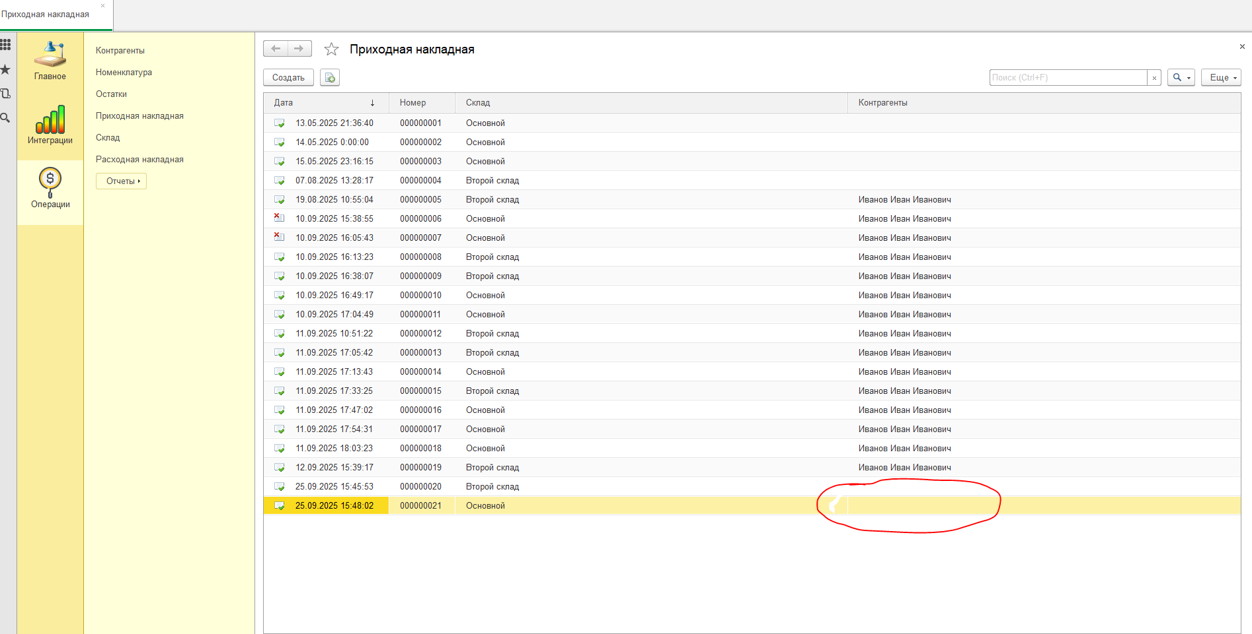

Отчёт и вывод

Поле | Значение
Суммарно кейсов | 8 (Функц:3, Интегр:3, E2E:2)
Статус прогонов | ✔ — моделирование успешного прогонa по шагам
Найдено багов | DOC-001 — проведение без обязательного поля «Контрагент»
Вывод | Обнаружен критичный дефект DOC-001. Рекомендации: запретить проведение без заполнения поля; добавить проверку в форму и в модуль проведения; перепройти E2E после фикса. Интеграция с Telegram работает по позитивным сценариям.

Скрины успешного прогона E2E тестирования интеграции 1С с уведомлениями Telegram

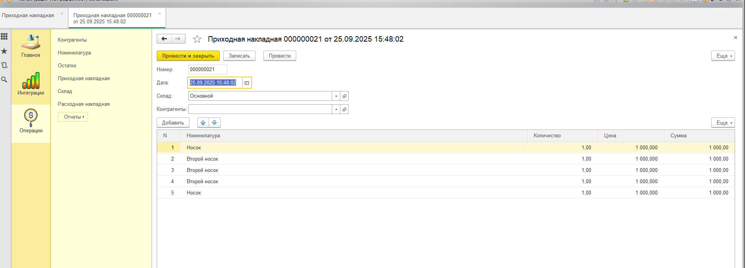

Позитивная проверка postman

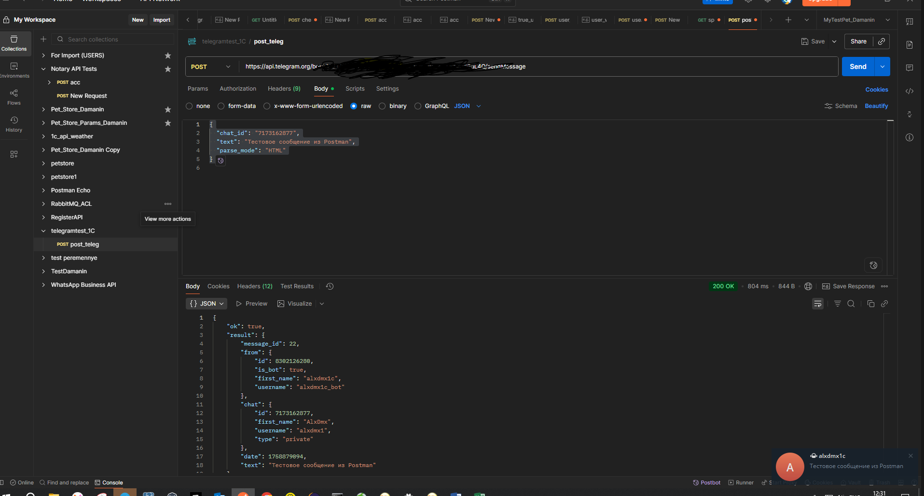

Негативный тест Postman

